Schedule
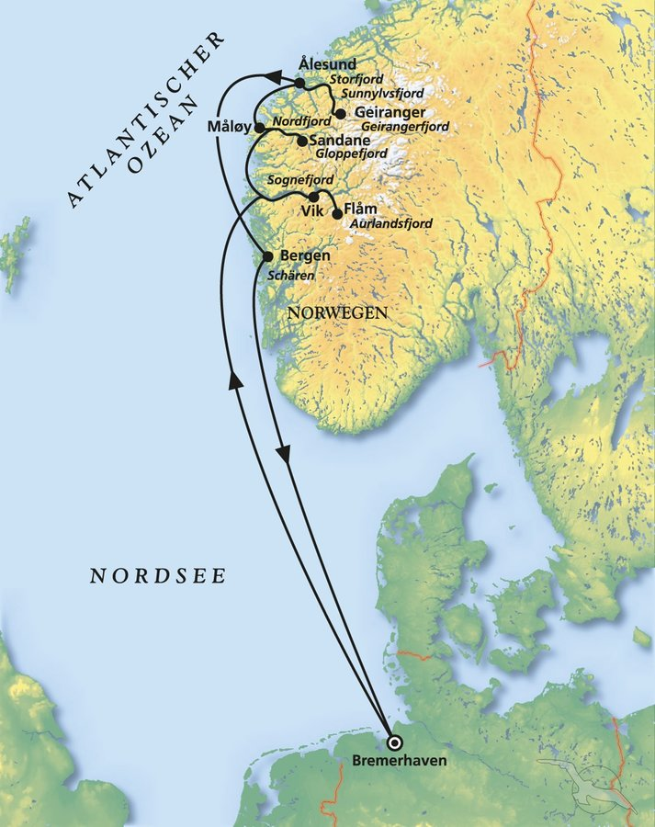
Atemberaubende Fjorde mit MS Amera
AMR113 | 7 Tage | 17.06.2024 - 24.06.2024

D | Date | Day | A/B/C | STA | STD | Port | Port Code
1 | 17-Jun-24 | 2024-06-17 | B | - | 18:00 | Bremerhaven | DEBRV
2 | 18-Jun-24 | 2024-06-18 | C | - | - | at sea | -
3 | 19-Jun-24 | 2024-06-19 | A | 08:00 | 09:00 | Vik | NOVIS
3 | 19-Jun-24 | 2024-06-19 | B | 12:00 | 19:00 | Flam | NOFLA
4 | 20-Jun-24 | 2024-06-20 | A | 09:00 | 15:00 | Sandane | NOSDN
4 | 20-Jun-24 | 2024-06-20 | B | 19:00 | 22:00 | Maloy | NOMAY
5 | 21-Jun-24 | 2024-06-21 | A | 07:00 | 13:00 | Geiranger | NOGNR
5 | 21-Jun-24 | 2024-06-21 | B | 19:00 | 21:00 | Alesund | NOAES
6 | 22-Jun-24 | 2024-06-22 | B | 11:00 | 22:00 | Bergen | NOBGO
7 | 23-Jun-24 | 2024-06-23 | C | - | - | at sea | -
8 | 24-Jun-24 | 2024-06-24 | B | 08:00 | - | Bremerhaven | DEBRV

